Structure&Guidance
Workbook contents
Tab name | Contents | Comments
Hist | History of the document and doc properties
Structure&Guidance | Explain all sheets | NA
DB | Data for ARIANA audit generation | NA

Using this file to generate Ariana audit Report
Usage | Copy this file to an Ariana installation within Templates\ITR_DB folder and the follow the process of generating audit report for the given standard

Description of DB (sheet)
Column name | Column description | Example content
Ch_ID | Chapter numeric ientification | CH0
Ch_Content | Chapter title | EDITORIAL
Do_ID | Standard chapter subsection | DO0
Do_Content | Title of the standard chapter subsection | Explanation of editorial convention
Co_ID | Standard chapter subsubsection (whenver applicable, if not applicable, use #) | 0
Co_Content | Standard chapter subsubsection (whenver applicable, if not applicable, copy Do_Content) | 0. Editorial Convention
Description |  | This cell contains a short description of the control
Control | 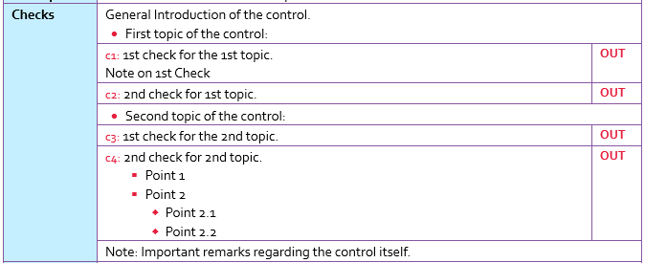 General syntax for encoding control checks. The example generates the following output: | S§ General Introduction of the control. First topic of the control:*§1 §§ 1st check for the 1st topic. Note on 1st Check §§ 2nd check for 1st topic. S§ Second topic of the control:*§1 §§ 1st check for the 2nd topic. §§ 2nd check for 2nd topic. Point 1*§2 Point 2*§2 Point 2.1*§3 Point 2.2 *§3 S§ Note: Important remarks regarding the control itself.
Useful Hints (Hidden) |  | This cell contains either additionnal information to check the control or useful information on the control itself.
Findings | Used for doucmenting findings in the control template. Supports the inclusion of pictures in the report | Insert Image One picture <:L:Picture1.jpg:Caption1:IMG1:> Several Picture (max dim) <:L:Picture1.jpg:Caption1:IMG1:Picture2.jpg:Caption1:IMG2:> Several Picture in a table <:T:Picture1.jpg:Caption2:IMG1:Picture2.jpg:Caption2:IMG2:Picture3.jpg:Caption2:IMG3:Picture4.jpg:Caption2:IMG4:> Picture not existing <:L:Picture5.jpg:Caption1:IMG5:>
Recommendations | Adds recommendations, that can be used in the generation of the document conclusion and executive summary. | Encoding of findings to use computation tools if no recommendation. O*K Control OK O*S Control Out of Scope O*T Control non tested O*A Control non applicable
Ref |  | REF9999
Qualification

print area ends above this line

